Sheet1
class Calculator2 {
static double PI = 3.14; |  |  | class Calculator3{
// 클래스 변수인 base가 추가되었다. |  |  | public static void sum(int left, int right){ |  | 이것은 즉발로 main에
static int base = 0; |  |  | System.out.println(left+right); |  | 메인 함수에 인수를 넣는 것이
int left, right; |  |  | } |  | 가능하다.
public void setOprands(int left, int right) { | 새로운 객체를 생성을 하여 |  | public static void avg(int left, int right){
this.left = left; | 인스턴스 변수에 객체를 넣는다 |  | System.out.println((left+right)/2);
this.right = right; | 즉 |  | }
} |  |  | }
public void sum() { | 새로운 것을 인스턴스 변수에 |  | public class CalculatorDemo3 {
// 더하기에 base의 값을 포함시킨다. | 집어 넣는 것이 |  | public static void main(String[] args) {
System.out.println(this.left + this.right + base); | 가능하다. |  | Calculator3.sum(10, 20);
} |  |  | Calculator3.avg(10, 20);
public void avg() { |  |  | Calculator3.sum(20, 40);
// 평균치에 base의 값을 포함시킨다. |  |  | Calculator3.avg(20, 40);
System.out.println((this.left + this.right + base) / 2); |  |  | }
} |  |  | }
}
public class CalculatorDemo2 { |  | 빨간색은 차이점이다.
public static void main(String[] args) {
Calculator2 c1 = new Calculator2();
c1.setOprands(10, 20);
// 30 출력
c1.sum();
Calculator2 c2 = new Calculator2();
c2.setOprands(20, 40);
// 60 출력
c2.sum();
// 클래스 변수 base의 값을 10으로 지정했다.
Calculator2.base = 10;
// 40 출력
c1.sum();
// 70 출력
c2.sum();
}
}

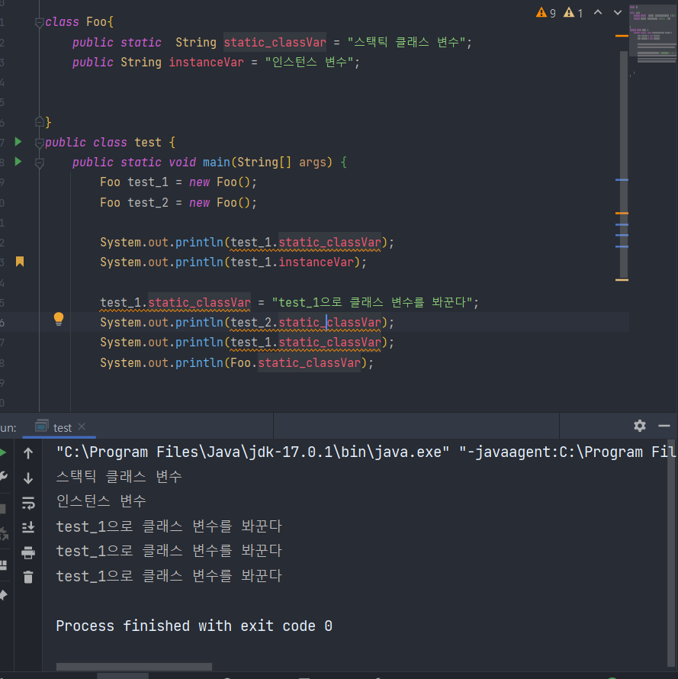

 |  |  |  | Foo 로 스태틱 클래스 변수를 봐꾸나
 |  |  |  | 인스턴스 변수로 스태틱을 봐꾸나

 |  |  |  | 다 클래스 변수 = 스태틱변수는
 |  |  |  | 봐뀐다.

